1. Conceptos
1. CONSTRUIR CONCEPTOS
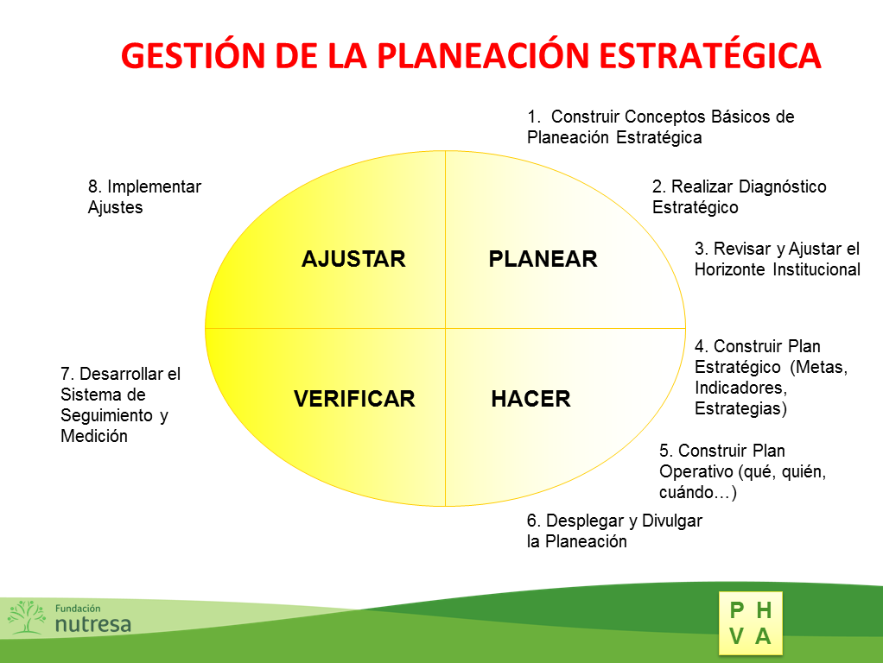

Plan estratégico | El plan estratégico es una herramienta que recoge lo que la institución quiere implementar para cumplir su misión y alcanzar su visión; es fundamental para definir el plan operativo anual y el plan de mejoramiento institucional.
Plan de mejoramiento | El plan de mejoramiento es un instrumento dinámico que, a partir del seguimiento permanente y análisis de los resultados de una institución, formula objetivos, metas y estrategias a corto y mediano plazo.
Meta | Es un enunciado en el cual se especifican, en términos cuantitativos o cualitativos, los propósitos establecidos por el establecimiento educativo que deberán ser logrados en un determinado período. Por ejemplo: bajar el porcentaje de reprobación en el ciclo de la básica primaria del 5% al 4% durante el primer año de ejecución del plan de mejoramiento.
Estrategia | La estrategia es un plan para dirigir un asunto. Una estrategia se compone de una serie de acciones planificadas que ayudan a tomar decisiones y a conseguir los mejores esultados posibles. La estrategia está orientada a alcanzar un objetivo.
Plan Operativo | El POA es una herramienta de planeación de los establecimientos educativos que busca dar cumplimiento a la política y los objetivos establecidos en el PEI. Es el elemento articulador de lo estratégico y lo operativo, es decir, convierte la planeación estratégica en acciones concretas. Su construcción debe ser participativa y concertada con todos los miembros de la comunidad.
Misión | Es la razón de ser de la Institución Educativa y especifica el rol funcional que desempeña en su entorno. Esta declaración indica con claridad el alcance y dirección de las acciones, así como sus características distintivas.
Visión | La Visión se refiere al conjunto de ideas generales que proveen el marco de referencia de lo que una Institución Educativa quiere y espera ser en el futuro.
Valores | Los Valores se refieren a aquellos aspectos que tienen contenido de bien. Representan la base de evaluación que los integrantes de una Institución emplean para juzgar situaciones, actos, objetivos y personas y reflejan las metas reales así como las creencias y conceptos básicos de una Institución y como tales conforman la médula de la cultura institucional.

